버그 이슈
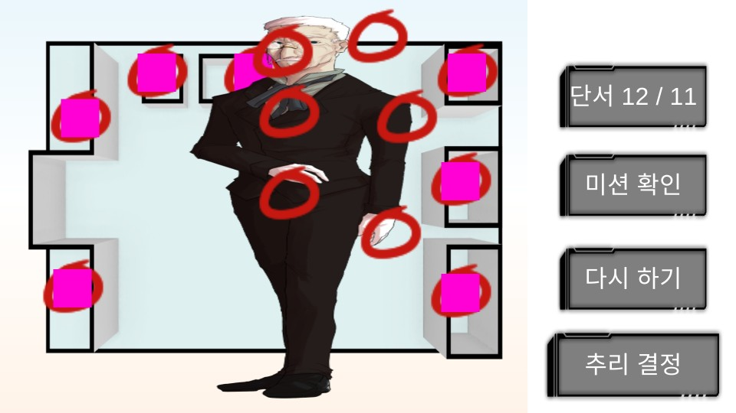
리볼트데이 버그 리포트 |  |  | 일시 2019/02/04 00:51
 |  |  | 전 버전 기준 버그수정 완료본으로 테스트함

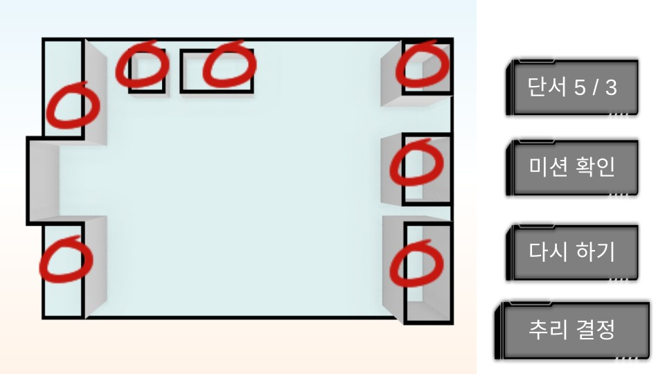
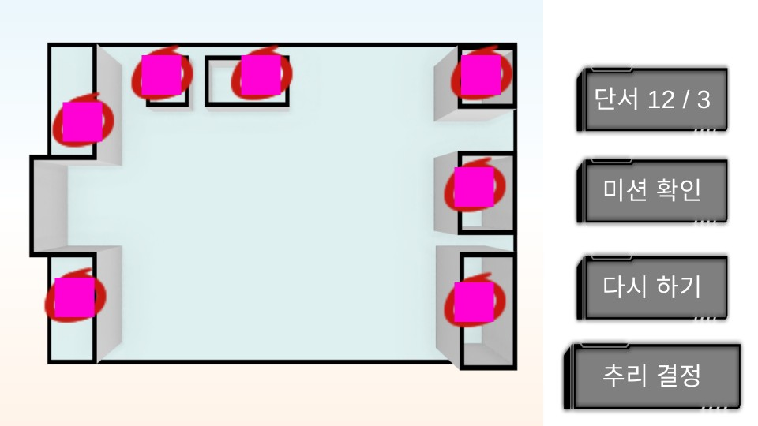
 | 번호 | 이름 | 내용 | 위치 | 결과
 | 1 | 추리 단서 버그 | 선택 단서 숫자가 계속 추가됨(왼쪽 그림 참고) | 추리
 | 2 | 소지금 초기화 버그 | 사건 해결 후 월드맵으로 돌아오면 소지금이 초기 자금으로 롤백됨(100원) | 월드맵
 | 3 | 대사 | EventID 26번 - CG 14번 돌입전 게임 멈춤(CSV 문제로 추정) | 대사
 | 4 | 추리 BG 겹침 | 2번째 추리와 3번째 추리 이미지가 겹침 | 추리
 | 5 | 행동력 버그 | 행동력인데도 조사 가능(행동력이 0이하로 떨어짐) | 월드맵

CSV 버그 이슈
